Progetto
LABORATORIO LINGUISTICO MULTIMEDIALE AUDIO ATTIVO COMPARATIVO CON POSTAZIONE PER DIVERSAMENTE ABILI E SISTEMA DI VIDEOCONFERENZA
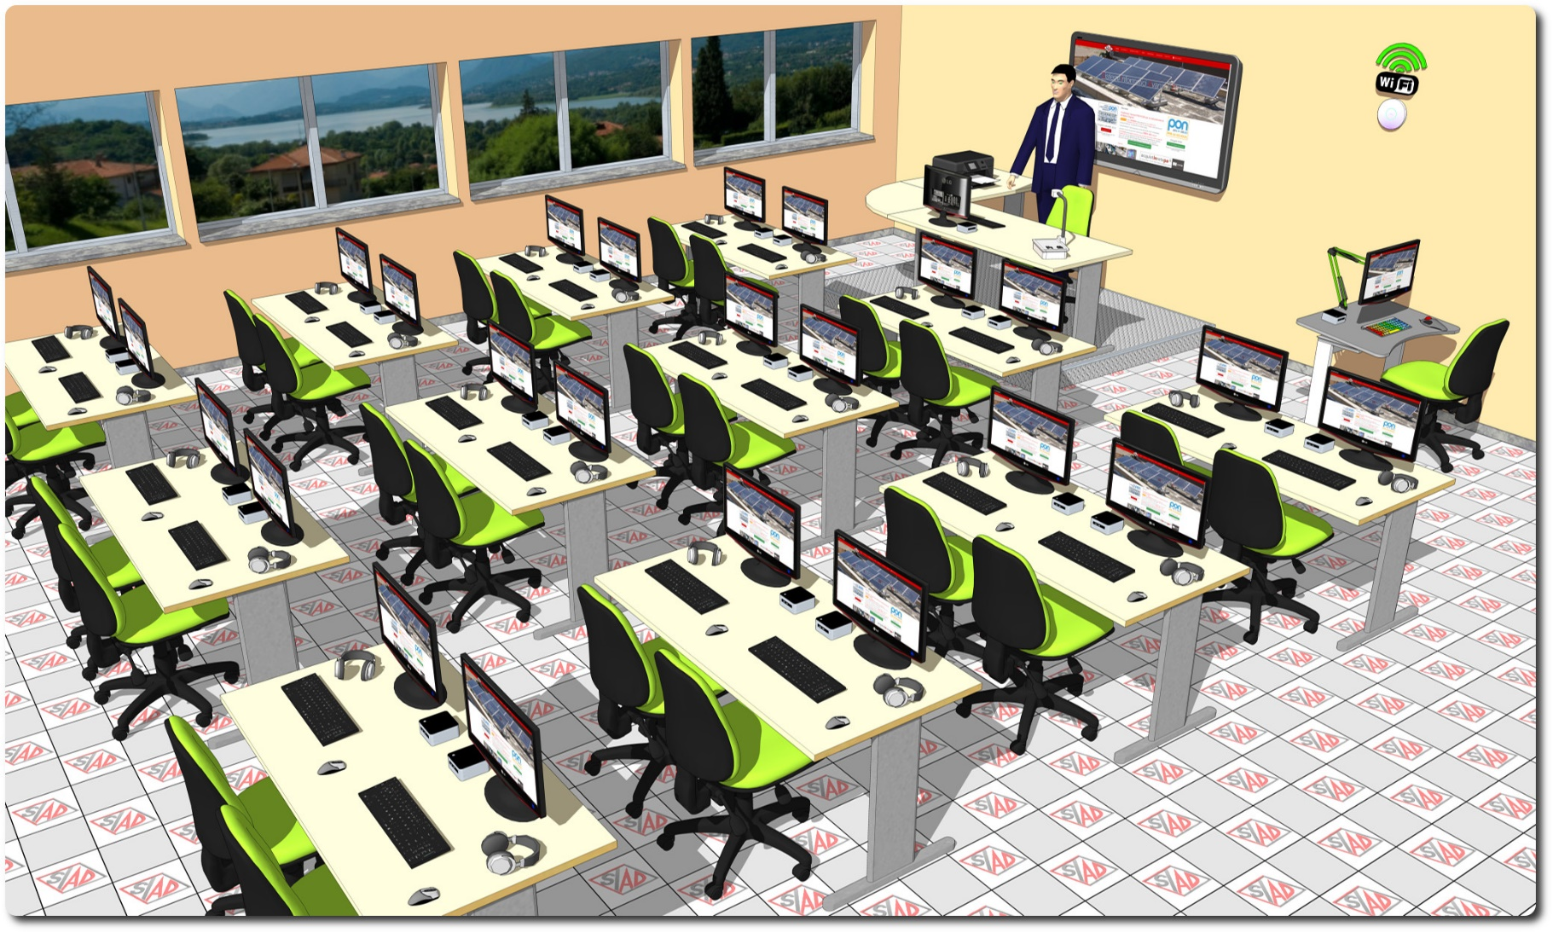
Descrizione Progetto (minore di 1300 caratteri)
OBIETTIVI E FINALITÀ DELLA SOLUZIONE Dotare la Scuola di un Laboratorio per le lingue con registratore digitale audio attivo comparativo (AAC) e postazione dedicata ai diversamente abili LA SOLUZIONE È COMPOSTA DA: Area Insegnamento con Arredi, PC, Periferiche, Rete Didattica Multimediale Linguistica audio attiva comparativa, Corsi di Lingue, Videoconferenza, Schermo Interattivo multi-touch. Questa area rappresenta il luogo in cui l’insegnante somministra periodicamente ai propri allievi esercizi linguistici uguali per tutti con lo scopo di fissare le principali strutture linguistiche presentate in classe. Postazione dedicata agli alunni diversamente abili con tavolo antropomorfico e funzionalità software di ausilio.

Click qui per la Matrice Acquisti
Click qui per il riepilogo delle Spese Generali

